Molecules
Molecule | Reward | MW | H-bond donors | H-bond acceptors | Heavy atoms | cLogP | Rotatable bonds | Ligand efficiency | SMILES
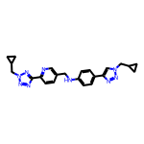 | 8.30 | 427.22 | 1 | 9 | 32 | 3.426 | 9 | 0.2595 | c1cc(-c2nnn(CC3CC3)n2)ncc1CNc1ccc(-c2cn(CC3CC3)nn2)cc1
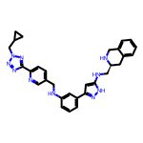 | 8.30 | 532.28 | 4 | 9 | 40 | 4.274 | 10 | 0.2076 | c1cc(NCc2ccc(-c3nnn(CC4CC4)n3)nc2)cc(-c2cc(NC[C@@H]3Cc4ccccc4CN3)[nH]n2)c1
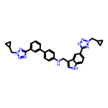 | 8.22 | 542.27 | 2 | 9 | 41 | 5.574 | 10 | 0.2006 | c1cc(-c2ccc(NCc3c[nH]c4ccc(-c5nnn(CC6CC6)n5)cc34)cc2)cc(-c2nnn(CC3CC3)n2)c1
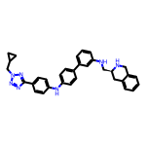 | 8.19 | 527.28 | 3 | 7 | 40 | 6.287 | 9 | 0.2048 | c1cc(NC[C@@H]2Cc3ccccc3CN2)cc(-c2ccc(Nc3ccc(-c4nnn(CC5CC5)n4)cc3)cc2)c1
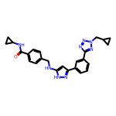 | 8.19 | 454.22 | 3 | 7 | 34 | 3.645 | 9 | 0.2409 | O=C(NC1CC1)c1ccc(CNc2cc(-c3cccc(-c4nnn(CC5CC5)n4)c3)n[nH]2)cc1
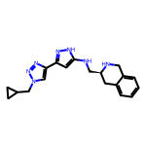 | 8.18 | 349.20 | 3 | 6 | 26 | 2.205 | 6 | 0.3145 | c1ccc2c(c1)CN[C@H](CNc1cc(-c3cn(CC4CC4)nn3)n[nH]1)C2
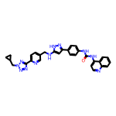 | 8.16 | 557.24 | 4 | 9 | 42 | 5.340 | 9 | 0.1944 | O=C(Nc1ccc(-c2cc(NCc3ccc(-c4nnn(CC5CC5)n4)nc3)[nH]n2)cc1)Nc1ccnc2ccccc12
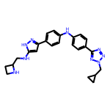 | 8.16 | 441.24 | 4 | 8 | 33 | 3.658 | 9 | 0.2472 | c1cc(-c2cc(NCC3CCN3)[nH]n2)ccc1Nc1ccc(-c2nnn(CC3CC3)n2)cc1
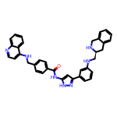 | 8.13 | 579.27 | 5 | 6 | 44 | 6.616 | 9 | 0.1849 | O=C(Nc1cc(-c2cccc(NC[C@@H]3Cc4ccccc4CN3)c2)n[nH]1)c1ccc(CNc2ccnc3ccccc23)cc1
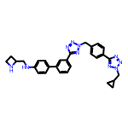 | 8.13 | 518.27 | 2 | 10 | 39 | 3.893 | 10 | 0.2085 | c1cc(-c2ccc(NCC3CCN3)cc2)cc(-c2nnn(Cc3ccc(-c4nnn(CC5CC5)n4)cc3)n2)c1
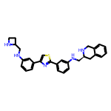 | 8.12 | 481.23 | 4 | 6 | 35 | 5.377 | 8 | 0.2321 | c1cc(NCC2CCN2)cc(-c2csc(-c3cccc(NC[C@@H]4Cc5ccccc5CN4)c3)n2)c1
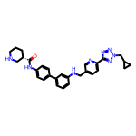 | 8.12 | 508.27 | 3 | 8 | 38 | 4.362 | 9 | 0.2137 | O=C(Nc1ccc(-c2cccc(NCc3ccc(-c4nnn(CC5CC5)n4)nc3)c2)cc1)[C@H]1CCCNC1
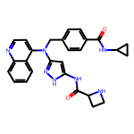 | 8.12 | 481.22 | 4 | 6 | 36 | 3.489 | 8 | 0.2254 | O=C(NC1CC1)c1ccc(CN(c2cc(NC(=O)C3CCN3)[nH]n2)c2ccnc3ccccc23)cc1
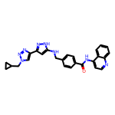 | 8.11 | 464.21 | 3 | 7 | 35 | 4.491 | 8 | 0.2318 | O=C(Nc1ccnc2ccccc12)c1ccc(CNc2cc(-c3cn(CC4CC4)nn3)n[nH]2)cc1
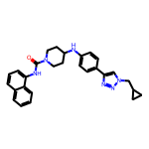 | 8.11 | 466.25 | 2 | 5 | 35 | 5.617 | 6 | 0.2317 | O=C(Nc1cccc2ccccc12)N1CCC(Nc2ccc(-c3cn(CC4CC4)nn3)cc2)CC1
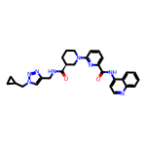 | 8.11 | 510.25 | 2 | 8 | 38 | 3.416 | 8 | 0.2134 | O=C(Nc1ccnc2ccccc12)c1cccc(N2CCC[C@H](C(=O)NCc3cn(CC4CC4)nn3)C2)n1
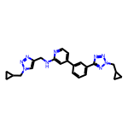 | 8.10 | 427.22 | 1 | 9 | 32 | 3.426 | 9 | 0.2533 | c1cc(-c2ccnc(NCc3cn(CC4CC4)nn3)c2)cc(-c2nnn(CC3CC3)n2)c1
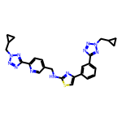 | 8.10 | 511.20 | 1 | 12 | 37 | 3.944 | 10 | 0.2190 | c1cc(-c2csc(NCc3ccc(-c4nnn(CC5CC5)n4)nc3)n2)cc(-c2nnn(CC3CC3)n2)c1
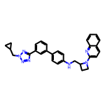 | 8.10 | 487.25 | 1 | 7 | 37 | 5.656 | 8 | 0.2190 | c1cc(-c2ccc(NCC3CCN3c3ccc4ccccc4n3)cc2)cc(-c2nnn(CC3CC3)n2)c1
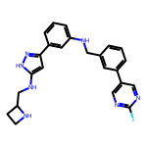 | 8.10 | 429.21 | 4 | 6 | 32 | 4.059 | 8 | 0.2530 | Fc1ncc(-c2cccc(CNc3cccc(-c4cc(NCC5CCN5)[nH]n4)c3)c2)cn1
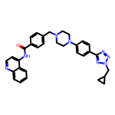 | 8.10 | 544.27 | 1 | 8 | 41 | 4.873 | 8 | 0.1975 | O=C(Nc1ccnc2ccccc12)c1ccc(CN2CCN(c3ccc(-c4nnn(CC5CC5)n4)cc3)CC2)cc1
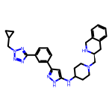 | 8.09 | 509.30 | 3 | 8 | 38 | 3.731 | 8 | 0.2130 | c1cc(-c2cc(NC3CCN(C[C@@H]4Cc5ccccc5CN4)CC3)[nH]n2)cc(-c2nnn(CC3CC3)n2)c1
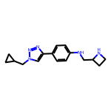 | 8.09 | 283.18 | 2 | 5 | 21 | 2.129 | 6 | 0.3854 | c1cc(-c2cn(CC3CC3)nn2)ccc1NCC1CCN1
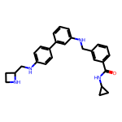 | 8.09 | 426.24 | 4 | 4 | 32 | 4.632 | 9 | 0.2528 | O=C(NC1CC1)c1cccc(CNc2cccc(-c3ccc(NCC4CCN4)cc3)c2)c1
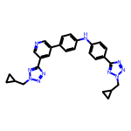 | 8.09 | 490.23 | 1 | 10 | 37 | 4.619 | 9 | 0.2186 | c1cc(-c2cncc(-c3nnn(CC4CC4)n3)c2)ccc1Nc1ccc(-c2nnn(CC3CC3)n2)cc1
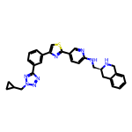 | 8.09 | 520.22 | 2 | 9 | 38 | 5.062 | 8 | 0.2128 | c1cc(-c2csc(-c3ccc(NC[C@@H]4Cc5ccccc5CN4)nc3)n2)cc(-c2nnn(CC3CC3)n2)c1
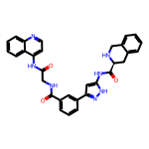 | 8.09 | 545.22 | 5 | 6 | 41 | 3.646 | 7 | 0.1973 | O=C(CNC(=O)c1cccc(-c2cc(NC(=O)[C@@H]3Cc4ccccc4CN3)[nH]n2)c1)Nc1ccnc2ccccc12
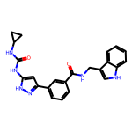 | 8.08 | 414.18 | 5 | 3 | 31 | 3.772 | 6 | 0.2606 | O=C(Nc1cc(-c2cccc(C(=O)NCc3c[nH]c4ccccc34)c2)n[nH]1)NC1CC1
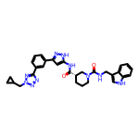 | 8.08 | 564.27 | 4 | 7 | 42 | 4.182 | 8 | 0.1923 | O=C(Nc1cc(-c2cccc(-c3nnn(CC4CC4)n3)c2)n[nH]1)[C@H]1CCCN(C(=O)NCc2c[nH]c3ccccc23)C1
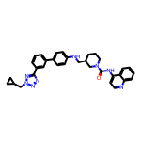 | 8.07 | 558.29 | 2 | 7 | 42 | 6.321 | 8 | 0.1923 | O=C(Nc1ccnc2ccccc12)N1CCC[C@H](CNc2ccc(-c3cccc(-c4nnn(CC5CC5)n4)c3)cc2)C1
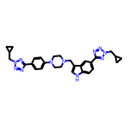 | 8.07 | 535.29 | 1 | 10 | 40 | 3.617 | 9 | 0.2017 | c1cc(N2CCN(Cc3c[nH]c4ccc(-c5nnn(CC6CC6)n5)cc34)CC2)ccc1-c1nnn(CC2CC2)n1
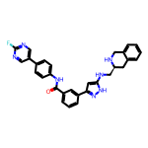 | 8.06 | 519.22 | 4 | 6 | 39 | 5.052 | 7 | 0.2066 | O=C(Nc1ccc(-c2cnc(F)nc2)cc1)c1cccc(-c2cc(NC[C@@H]3Cc4ccccc4CN3)[nH]n2)c1
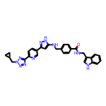 | 8.05 | 544.24 | 4 | 8 | 41 | 4.559 | 10 | 0.1963 | O=C(NCc1c[nH]c2ccccc12)c1ccc(CNc2cc(-c3ccc(-c4nnn(CC5CC5)n4)nc3)n[nH]2)cc1
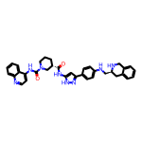 | 8.05 | 600.30 | 5 | 6 | 45 | 5.634 | 7 | 0.1788 | O=C(Nc1cc(-c2ccc(NC[C@@H]3Cc4ccccc4CN3)cc2)n[nH]1)[C@H]1CCCN(C(=O)Nc2ccnc3ccccc23)C1
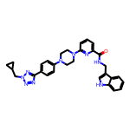 | 8.04 | 533.27 | 2 | 8 | 40 | 3.883 | 8 | 0.2011 | O=C(NCc1c[nH]c2ccccc12)c1cccc(N2CCN(c3ccc(-c4nnn(CC5CC5)n4)cc3)CC2)n1
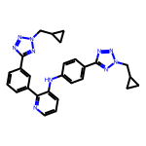 | 8.04 | 490.23 | 1 | 10 | 37 | 4.619 | 9 | 0.2174 | c1cc(-c2nnn(CC3CC3)n2)cc(-c2ncccc2Nc2ccc(-c3nnn(CC4CC4)n3)cc2)c1
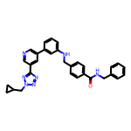 | 8.04 | 515.24 | 2 | 7 | 39 | 5.354 | 10 | 0.2062 | O=C(NCc1ccccc1)c1ccc(CNc2cccc(-c3cncc(-c4nnn(CC5CC5)n4)c3)c2)cc1
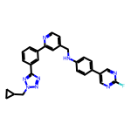 | 8.04 | 478.20 | 1 | 8 | 36 | 5.020 | 8 | 0.2233 | Fc1ncc(-c2ccc(NCc3ccnc(-c4cccc(-c5nnn(CC6CC6)n5)c4)c3)cc2)cn1
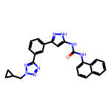 | 8.04 | 450.19 | 3 | 6 | 34 | 4.937 | 6 | 0.2363 | O=C(Nc1cc(-c2cccc(-c3nnn(CC4CC4)n3)c2)n[nH]1)Nc1cccc2ccccc12
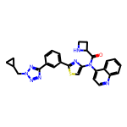 | 8.04 | 508.18 | 1 | 9 | 37 | 4.448 | 7 | 0.2172 | O=C(C1CCN1)N(c1csc(-c2cccc(-c3nnn(CC4CC4)n3)c2)n1)c1ccnc2ccccc12
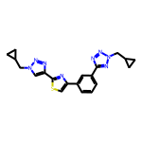 | 8.03 | 404.15 | 0 | 9 | 29 | 3.542 | 7 | 0.2769 | c1cc(-c2csc(-c3cn(CC4CC4)nn3)n2)cc(-c2nnn(CC3CC3)n2)c1
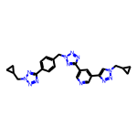 | 8.03 | 480.22 | 0 | 12 | 36 | 2.515 | 9 | 0.2230 | c1cc(-c2nnn(CC3CC3)n2)ccc1Cn1nnc(-c2cncc(-c3cn(CC4CC4)nn3)c2)n1
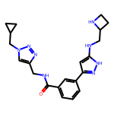 | 8.03 | 406.22 | 4 | 7 | 30 | 1.782 | 9 | 0.2676 | O=C(NCc1cn(CC2CC2)nn1)c1cccc(-c2cc(NCC3CCN3)[nH]n2)c1
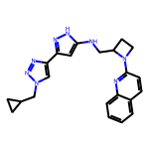 | 8.03 | 400.21 | 2 | 7 | 30 | 3.317 | 7 | 0.2675 | c1ccc2nc(N3CCC3CNc3cc(-c4cn(CC5CC5)nn4)n[nH]3)ccc2c1
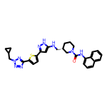 | 8.02 | 553.24 | 3 | 8 | 40 | 5.711 | 8 | 0.2006 | O=C(Nc1cccc2ccccc12)N1CCC[C@@H](CNc2cc(-c3ccc(-c4nnn(CC5CC5)n4)s3)n[nH]2)C1
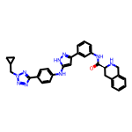 | 8.02 | 531.25 | 4 | 8 | 40 | 4.537 | 8 | 0.2004 | O=C(Nc1cccc(-c2cc(Nc3ccc(-c4nnn(CC5CC5)n4)cc3)[nH]n2)c1)[C@@H]1Cc2ccccc2CN1
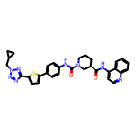 | 8.01 | 578.22 | 2 | 8 | 42 | 5.909 | 7 | 0.1908 | O=C(Nc1ccnc2ccccc12)[C@@H]1CCCN(C(=O)Nc2ccc(-c3ccc(-c4nnn(CC5CC5)n4)s3)cc2)C1
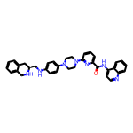 | 8.01 | 569.29 | 3 | 7 | 43 | 5.335 | 7 | 0.1863 | O=C(Nc1ccnc2ccccc12)c1cccc(N2CCN(c3ccc(NC[C@@H]4Cc5ccccc5CN4)cc3)CC2)n1
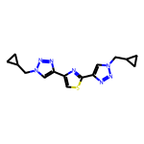 | 8.01 | 327.13 | 0 | 8 | 23 | 2.480 | 6 | 0.3483 | c1sc(-c2cn(CC3CC3)nn2)nc1-c1cn(CC2CC2)nn1
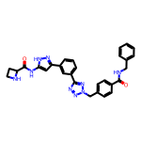 | 8.01 | 533.23 | 4 | 8 | 40 | 3.009 | 9 | 0.2002 | O=C(NCc1ccccc1)c1ccc(Cn2nnc(-c3cccc(-c4cc(NC(=O)C5CCN5)[nH]n4)c3)n2)cc1
 | 8.01 | 551.22 | 4 | 9 | 40 | 3.859 | 9 | 0.2002 | O=C(NC1CC1)c1ccc(Cn2nnc(-c3ccc(-c4cc(NC[C@@H]5Cc6ccccc6CN5)[nH]n4)s3)n2)cc1
 | 8.01 | 490.26 | 5 | 7 | 37 | 5.018 | 10 | 0.2164 | c1ccc2c(NCc3ccc(CNc4ccc(-c5cc(NCC6CCN6)[nH]n5)cn4)cc3)ccnc2c1
 | 8.01 | 557.29 | 4 | 6 | 42 | 5.606 | 7 | 0.1906 | O=C(Nc1cc(-c2cccc(NC[C@@H]3Cc4ccccc4CN3)c2)n[nH]1)[C@@H]1CCCN(c2ccc3ccccc3n2)C1
 | 8.00 | 533.29 | 2 | 7 | 40 | 4.535 | 8 | 0.2001 | O=C([C@@H]1Cc2ccccc2CN1)N1CCC[C@H]1CNc1ccc(-c2cccc(-c3nnn(CC4CC4)n3)c2)cc1
 | 8.00 | 384.17 | 2 | 5 | 29 | 4.547 | 5 | 0.2759 | O=C(Nc1ccc(-c2cn(CC3CC3)nn2)cc1)Nc1ccnc2ccccc12

